CollectiveAccess
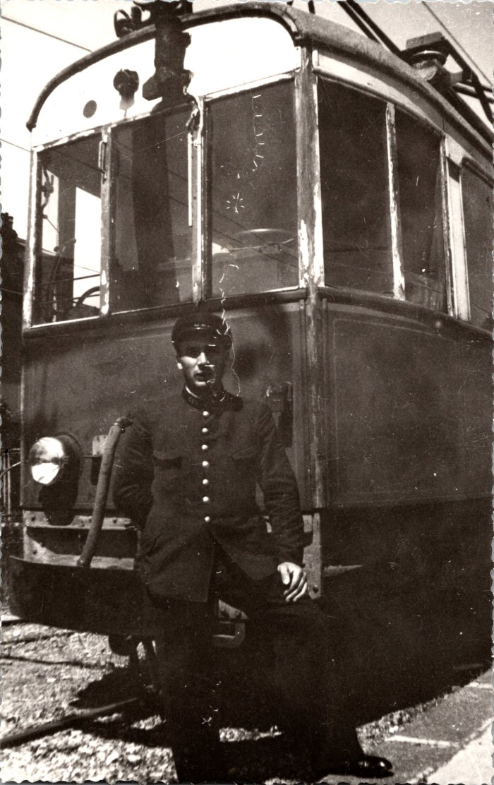
Image | Object | Description | Date
 | Photo de Célestin BAUD à la gare d'Annemasse - 1942 (2-280) | Photo de Célestin BAUD à la gare d'Annemasse - 1942

